상품제안서
[알로코리아] 양면형 손난로 보조배터리 alloWM501 5000mAh | 상품코드: F25316

 |  |  |  |  |  |  | 02-412-0044 | www.easy1.co.kr
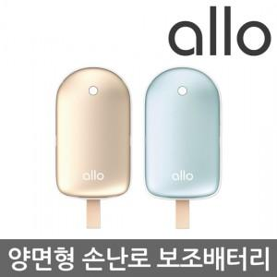

【상세/제작정보】

【인쇄/포장옵션】 | 레이저, 컬러필름인쇄 / 포장지포장

【공급단가】 | 수량 | 50~ | 100~ | 500~ | 1,000~ | 2,000~
*VAT별도 | 단가 | 15,200원 | 14,900원 | 14,300원 | 14,000원 | 13,800원

【상품 URL】 | https://dev.easy1.co.kr:443/src/goods_detail.php?gdno=25316

